Solicitudes Octubre-Dici. 2022
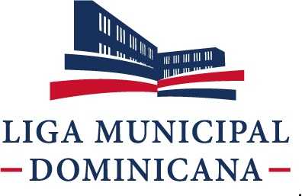

Liga Municipal Dominicana
Solicitudes Recibidas por la OAI Trimestre Octubre-Diciembre 2022

 | Física | PORTAL SAIP | 311 | Otras
Recibidas | 0 | 5 | 0 | 0
Cambiadas a otra institución | 0 | 0 | 0 | 1
En Proceso | 0 | 0 | 0 | 0
Resueltas < 5 días | 0 | 1 | 0 | 0
Resueltas > 5 días | 0 | 3 | 0 | 0
Rechazadas < 5 días | 0 | 0 | 0 | 0
Rechazadas > 5 días | 0 | 0 | 0 | 0

Najib Chahede Calderón
Responsable de Acceso a la Información (RAI) Teléfono: (809) 533-3686 Ext. 1060
Celular: Cel.: (809) 704-7070
E-mail: najib.chahede@lmd.gob.do

